WIP Chart展示图
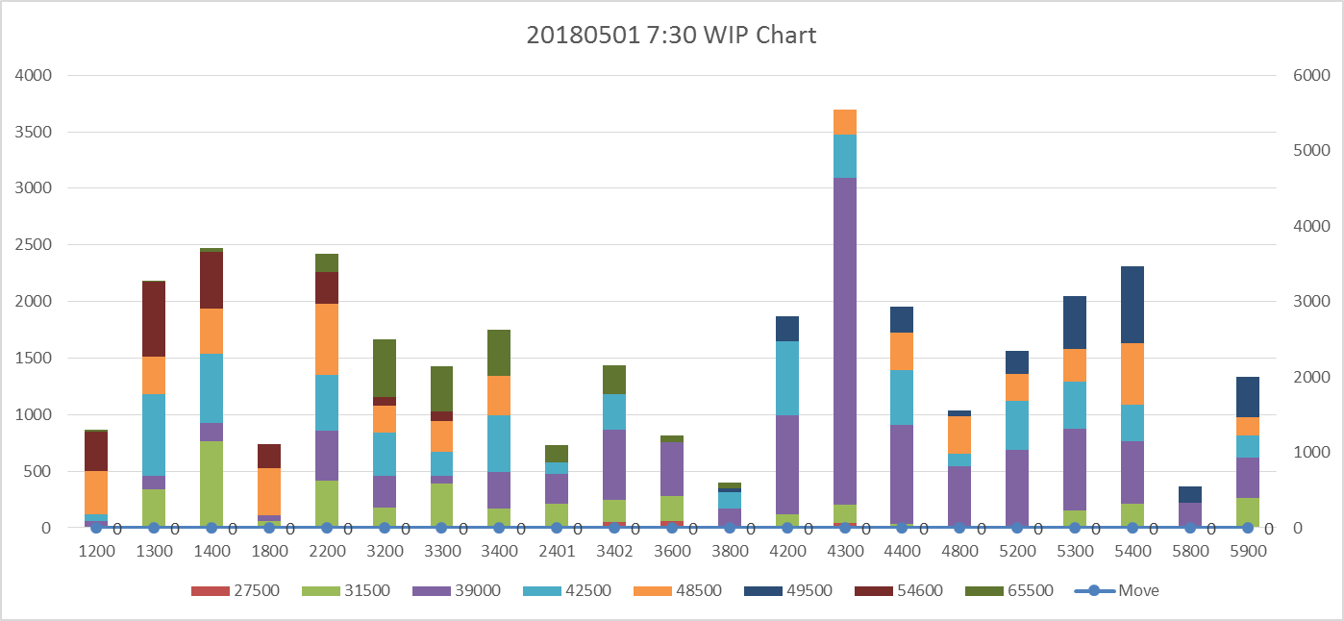
说明： 1.POC时刻点分别 7:30、13:30、19:30、1:30，当天为7:30-次日7:30，3天共12张展示图 2.WIP（左纵坐标轴）：Work In Product。Glass当时刻点，等待或正在生产的站点，累积为当站WIP 3.WIP by站点 by产品别 呈现如下图 4.Move量（右纵坐标轴）：当站点 从当天7:30至当时刻点Move总量，范例7:30 Move为0，13:30/19:30/1:30 当站点Move量逐渐增加

